サーバー＆リモート接続 情報
■ | サーバー情報

 | サーバー名 |  |  | ： | AP-SERVER1
 | IPアドレス |  |  | ： | 192.168.101.2

■ | リモート接続情報

 | 1. | 以下の内容を入力し、『接続』ボタンをクリックする
 |  | ・ | コンピューター |  |  |  | ： | 192.168.101.2
 |  | ・ | ユーザー名 |  |  |  | ： | AP-SERVER1\Administrator

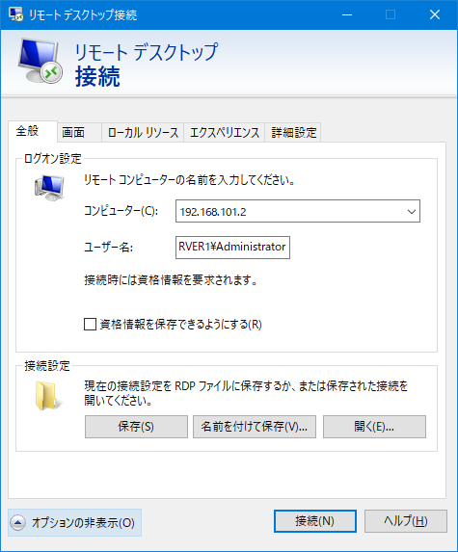

 | 2. | パスワードを入力して、『OK』ボタンをクリックする

 |  | ・ | パスワード |  |  | ： | PASSWORD

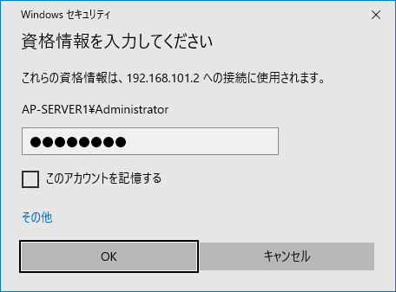

 | AP-SERVER1 のデスクトップ

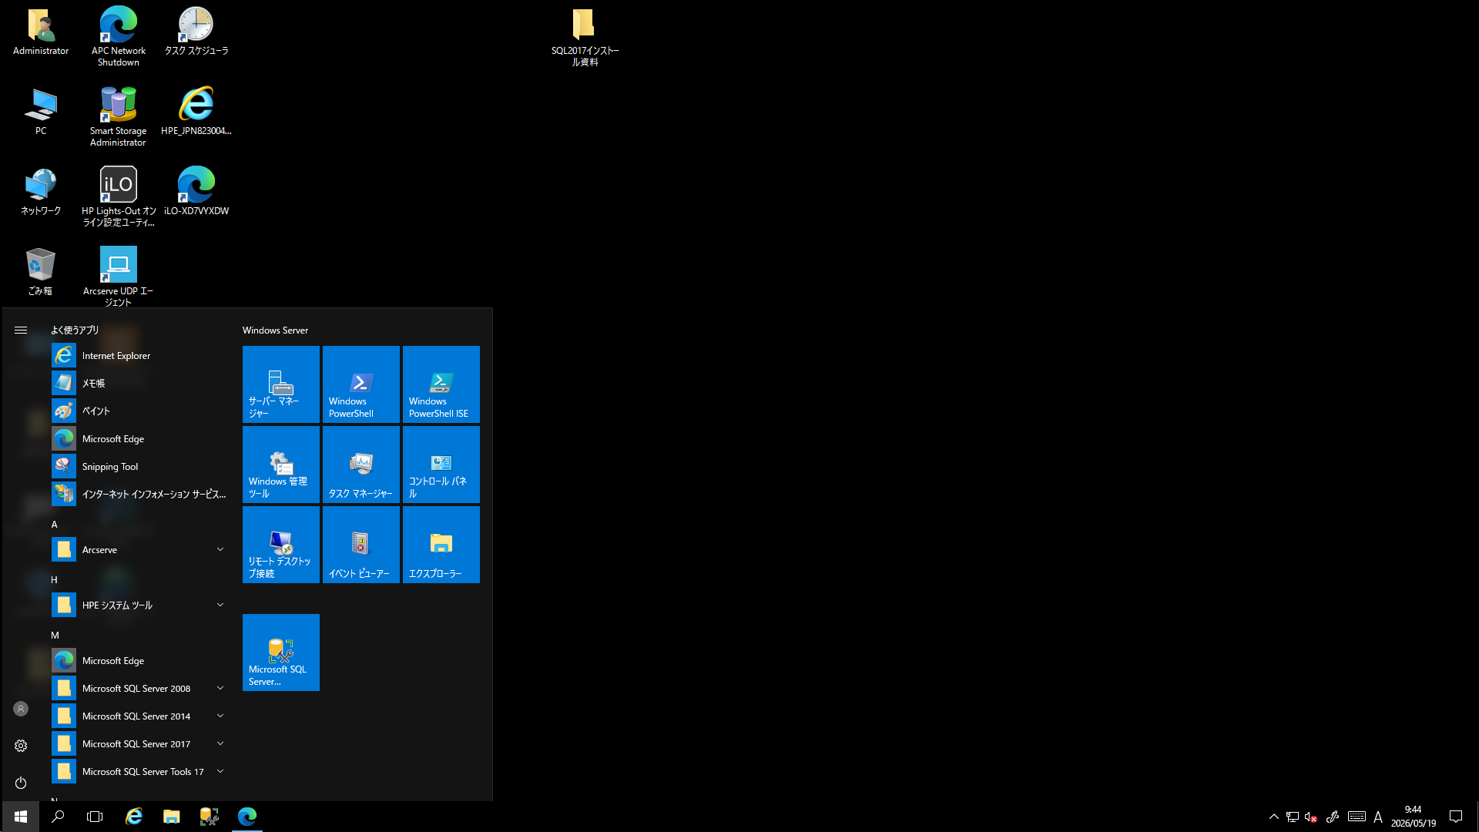

 | ※リモート接続を終了する場合は、“切断” する

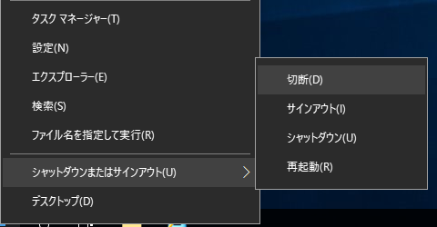

以上。

DBバックアップ
1. | スタート もしくは タスク バー にピン留めされている “Microsoft SQL Server Management Studio” を起動する

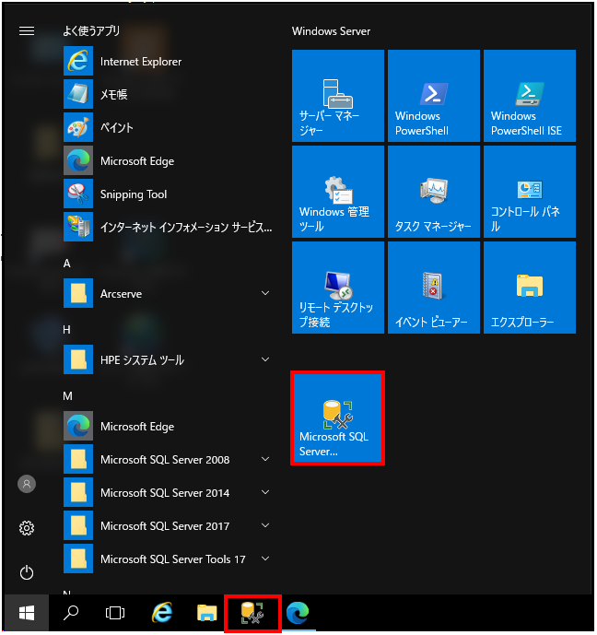

2. | 以下の内容を入力し、『接続』ボタンをクリックする
 | ・ | ログイン | ： | sa
 | ・ | パスワード | ： | P@ssw0rd
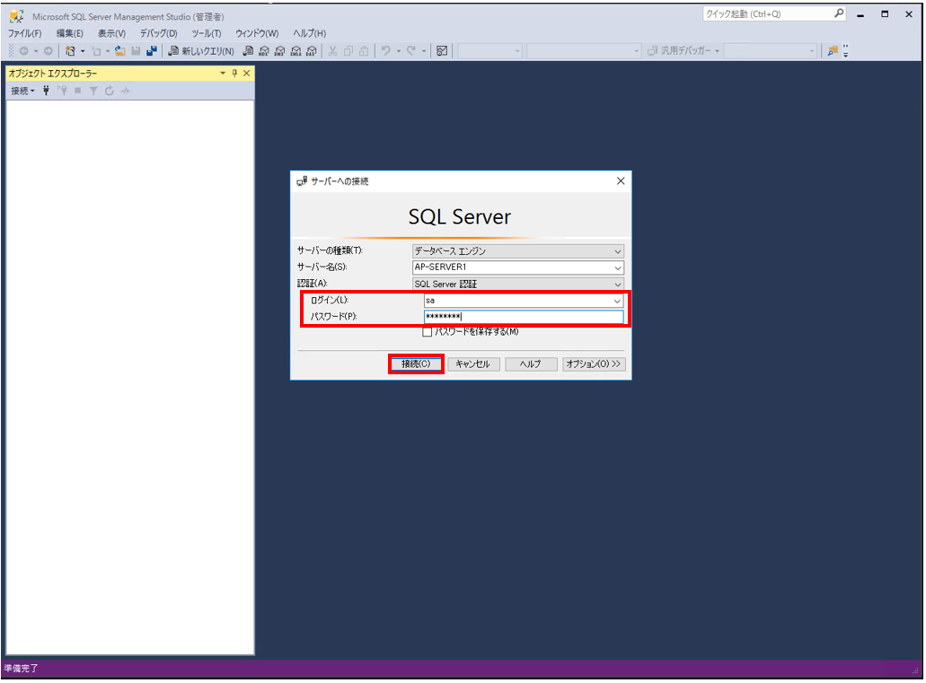

3. | ProductControl（生産管理システムデータベース）を右クリックし、“タスク”→“バックアップ” の順に選択する

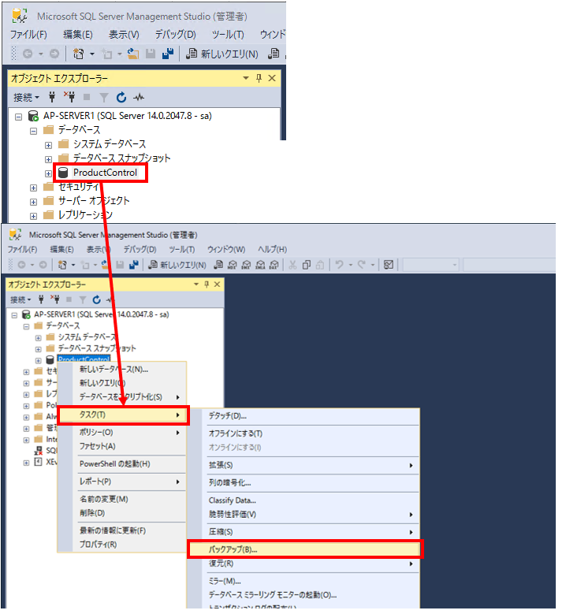

4. | 「全般」ページの『追加』ボタンをクリックし、バックアップ先を設定する

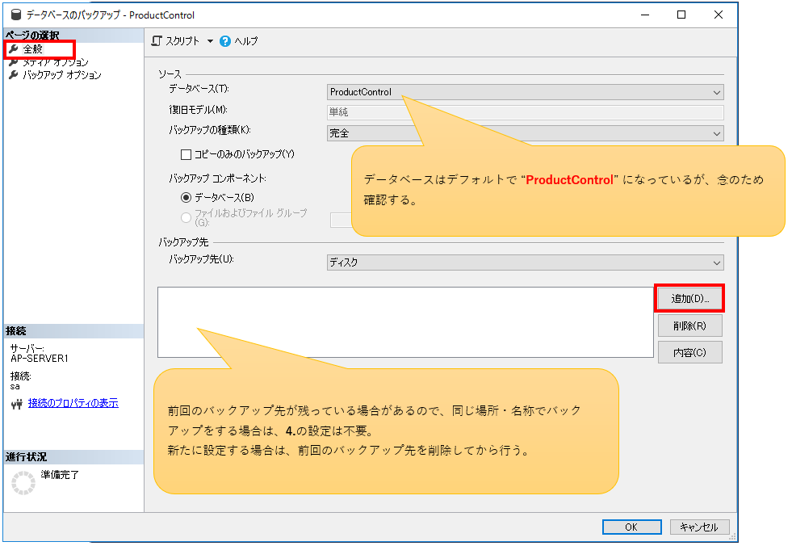

 | ① | 保存先フォルダを選択
 | ② | バックアップファイル名を入力
 | ③ | 設定＆入力が終了したら、『OK』ボタンをクリック

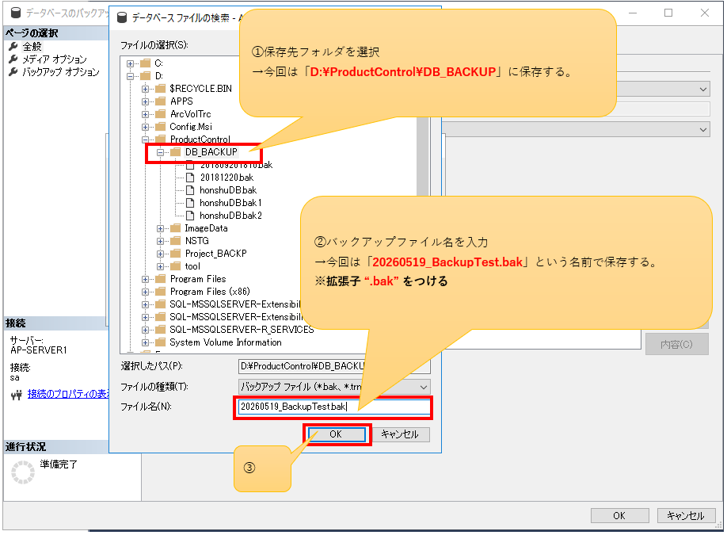

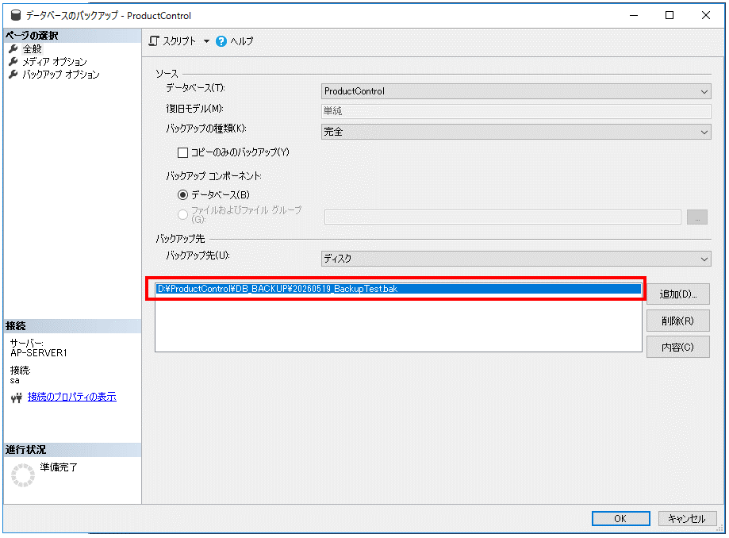

5. | 「メディア オプション」ページの“既存のすべてのバックアップ セットを上書きする”をチェックし、
 | 『OK』ボタンをクリックしてバックアップを実行する（「バックアップ オプション」ページはデフォルトのままでいい）

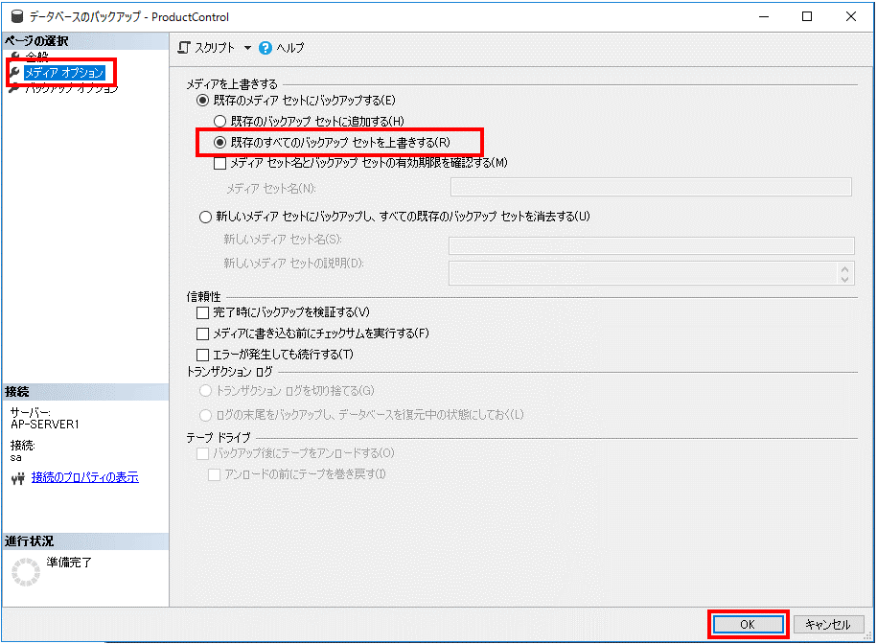

6. | 正常終了後、4. で設定したフォルダを開いてバックアップファイルを確認する

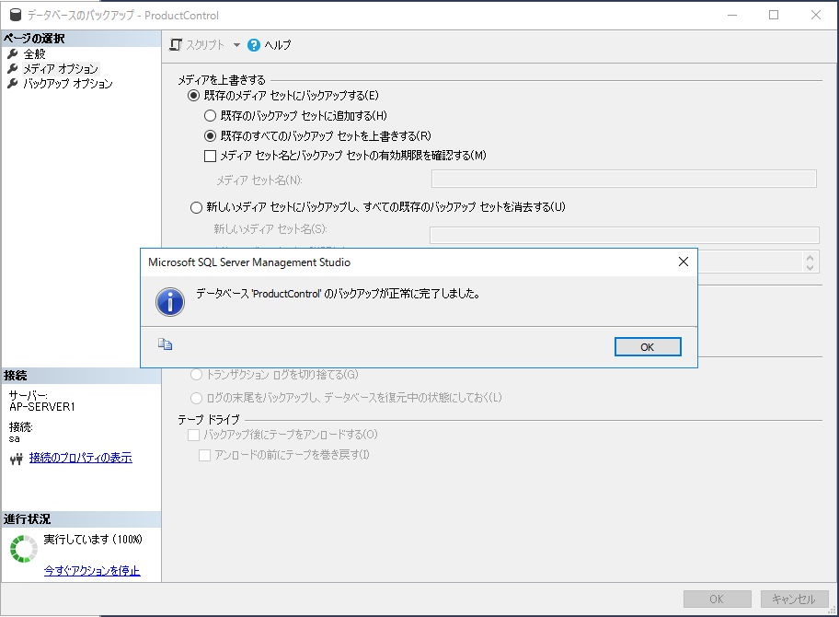

以上。

